정밀조사 분석결과
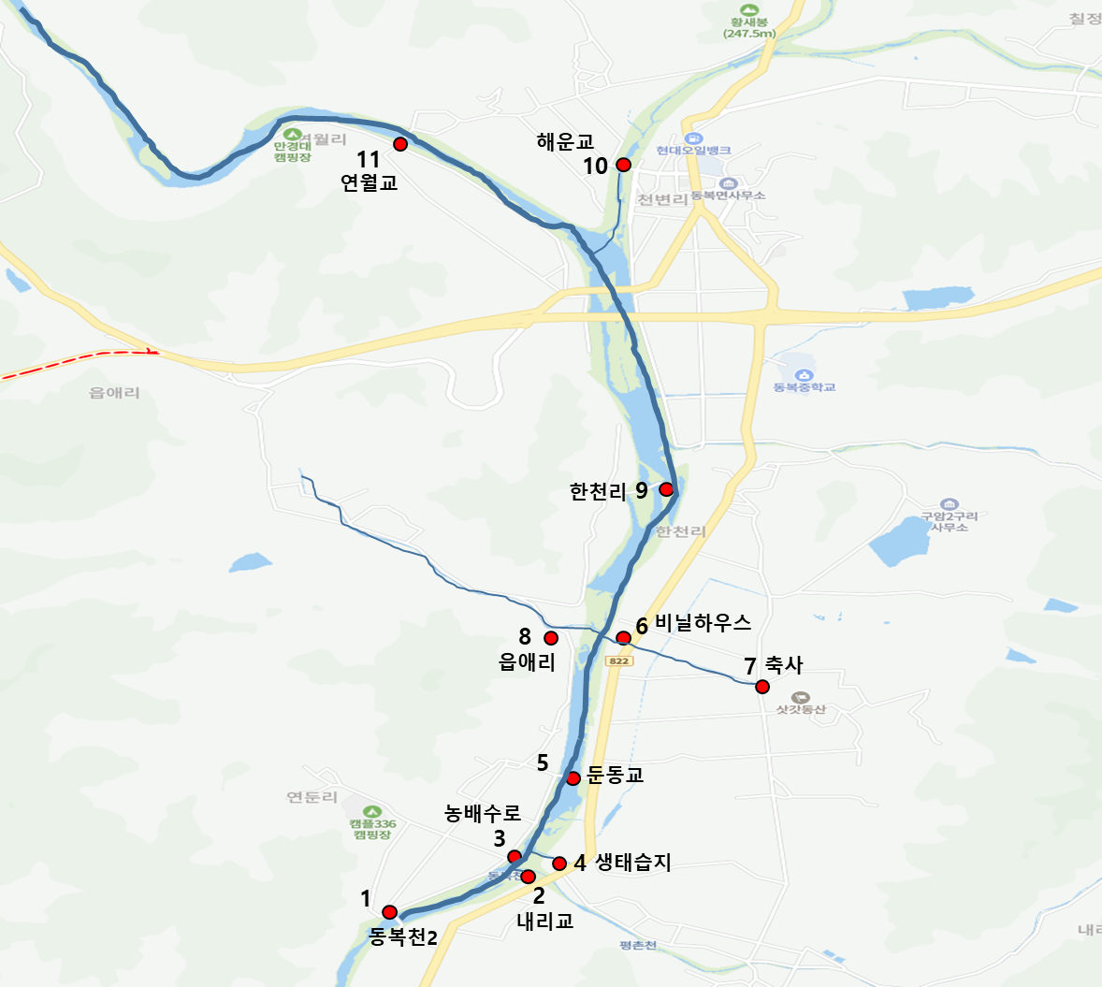
260910 특이치 정밀조사

¹⁵N-NO₃ (‰)
¹⁸O-NO₃ (‰)
Manure & Sewage
NH₄⁺ fertilizer
Soil N
Atmospheric NO₃⁻ by ion exchange/AgNO₃
NO₃⁻ fertilizer
Atmospheric NO₃⁻ by bacterial denitrification
No | 지점명 | 본류/ 지류 | 분류 | 채수일 | 수질항목 분석결과 |  |  |  |  |  |  |  |  |  |  |  |  |  |  | 안정동위원소 분석결과 |  |  |  |  |  | Memo
 |  |  |  |  | 수온 | pH | DO | EC | SS | T-N | DTN | NO3-N | NH3-N | T-P | DTP | PO₄-P | Chlorophyll a | TOC | Cl- | 15N | 18O | 18O | 18O | 18O | 18O
1 | 동복천2(세월교) | 본류 | 동복천2 | 2026.09.10 | 24.4 | 7.3 | 11.4 | 131 | 1.5 | 1.422 | 1.318 | 1.131 | 0.023 | 0.021 | 0.016 | 0.009 | 2.8 | 2.2
2 | 내리교 | 지류 | 동복천2 | 2026.09.10 | 23.7 | 6.9 | 8.2 | 147 | 0.9 | 1.946 | 1.866 | 1.740 | 0.027 | 0.020 | 0.015 | 0.012 | 0.4 | 0.9
3 | 농배수로 | 본류, 오염원 | 동복천2 | 2026.09.10 | 23.5 | 7.0 | 8.0 | 138 | 6.5 | 1.487 | 1.469 | 0.853 | 0.425 | 0.063 | 0.042 | 0.032 | 3.1 | 2.6
4 | 생태습지 | 지류, 오염원 | 동복천2 | 2026.09.10 | 21.4 | 7.0 | 7.6 | 111 | 3.5 | 1.851 | 1.780 | 1.365 | 0.048 | 0.061 | 0.045 | 0.035 | 1.5 | 2.8
5 | 둔동교 | 본류 | 동복천2 | 2026.09.10 | 25.7 | 7.3 | 10.3 | 134 | 3.6 | 1.365 | 1.173 | 0.994 | 0.011 | 0.025 | 0.017 | 0.004 | 10.9 | 3.0
6 | 비닐하우스 | 지류, 오염원 | 동복천2 | 2026.09.10 | 24.1 | 6.7 | 7.5 | 134 | 15.4 | 1.738 | 1.712 | 1.341 | 0.069 | 0.047 | 0.022 | 0.016 | 2.3 | 2.6
7 | 축사 | 지류, 오염원 | 동복천2 | 2026.09.10 | 22.8 | 7.3 | 8.4 | 108 | 17.9 | 0.991 | 0.943 | 0.705 | 0.044 | 0.094 | 0.072 | 0.072 | 2.6 | 2.8
8 | 읍애리 | 지류 | 동복천2 | 2026.09.10 | 22.4 | 7.2 | 9.1 | 163 | 1.0 | 1.552 | 1.381 | 1.241 | 0.013 | 0.036 | 0.035 | 0.018 | 1.2 | 1.7
9 | 한천리 | 본류, 마을 앞 | 동복천2 | 2026.09.10 | 25.3 | 6.6 | 7.9 | 130 | 1.3 | 1.146 | 1.145 | 0.880 | 0.045 | 0.028 | 0.017 | 0.008 | 5.9 | 1.9
10 | 해운교 | 지류, 마을 앞 | 동복천2 | 2026.09.10 | 23.4 | 7.0 | 9.3 | 122 | 1.5 | 1.753 | 1.741 | 1.493 | 0.018 | 0.023 | 0.016 | 0.010 | 1.6 | 1.3
11 | 연월교 | 본류, 동복호 하류 | 동복천2 | 2026.09.10 | 24.9 | 7.1 | 8.6 | 98 | 1.4 | 0.498 | 0.496 | 0.378 | 0.016 | 0.017 | 0.017 | 0.015 | 1.2 | 2.6
 | 동복천2(세월교) | 9월 3일 특이측정치 | 동복천2 | 2026.09.03 |  |  |  |  | 3.4 | 2.44 | 2.086 | 1.878 |  | 0.052 |  |  |  | 2.8 |  | 7.1 | 2.6

특이측정값
2026년 조사연구사업 특이측정값

1.1 | -1.3
9.3 | 3.1
8.6 | 2.7
5.0 | 0.9
6.5 | 4.1
9.1 | 2.5
12.0 | 3.7
6.1 | 2.2
8.1 | 3.3
5.2 | 3.4
9.0 | -0.7
5.8 | 0.6
6.9 | -1.8
4.2 | 8.5
8.6 | -2.2
7.8 | 1.3
7.1 |  | 2.6
¹⁵N-NO₃ (‰)
¹⁸O-NO₃ (‰)
Manure & Sewage
NH₄⁺ fertilizer
Soil N
Atmospheric NO₃⁻ by ion exchange/AgNO₃
NO₃⁻ fertilizer
Atmospheric NO₃⁻ by bacterial denitrification
1.1
9.3
8.6
5.0
6.5
9.1
12.0
6.1
8.1
5.2
9.0
5.8
6.9
4.2
8.6
Inorganic fertillizer
¹⁵N-NO₃ (‰)
¹¹B (‰)
Sewage
Manure
No | 지점명 | 본류/ 지류 | 수계 | 채수일 | 현장, 수질항목 분석결과 |  |  |  |  |  |  |  |  |  |  |  |  |  |  |  |  |  |  |  |  |  |  | 안정동위원소 분석결과 |  |  |  | Memo
 |  |  |  |  | 강수량 (Day) | 강수량 (Week) | 유량 | 수온 | pH | DO | BOD | COD | SS | EC | T-N | DTN | NO3-N | NH3-N | T-P | DTP | PO₄-P | Chlorophyll a | TOC | 총대장균 군수 | 분원성 대장균군수 | Cl- | B | 15N | 18O | 18O | 11B
3M-1-02 | 광산(영본B) |  |  | 2026.03.03 | 0.0 | 38.5 | 41.454 | 11.4 | 6.9 | 6.3 | 10.7 | 14.0 | 28.2 | 412 | 9.069 | 8.582 | 1.160 | 7.048 | 0.403 | 0.249 | 0.232 | 40.0 | 11.9 | 210000 | 96000 | 66.0 |  | 1.1 | -1.3 |  |  | 강우
3M-1-03 | 영산포2(영본C) |  |  | 2026.03.04 |  |  | 45.144 | 10.8 | 7.4 | 9.9 | 6.2 | 9.1 | 16.7 | 425 | 9.263 | 9.093 | 2.651 | 6.106 | 0.118 | 0.113 | 0.074 | 21.2 | 8.4 |  |  | 59.1 |  | 9.3 | 3.1 |  |  | 강우 및 고온
3M-1-04 | 함평(영본D) |  |  | 2026.03.04 |  |  |  | 10.2 | 7.5 | 10.4 | 6.1 | 9.0 | 15.8 | 431 | 8.412 | 8.243 | 2.979 | 5.094 | 0.136 | 0.091 | 0.064 | 23.1 | 8.0 |  |  | 61.4 |  | 8.6 | 2.7 |  |  | 강우 및 저유량
3M-1-06 | 고막원천4(영본Da) |  |  | 2026.03.04 |  |  |  | 8.6 | 7.3 | 10.8 | 7.4 | 14.1 | 82.5 | 244 | 5.931 | 5.506 | 3.569 | 0.777 | 0.400 | 0.266 | 0.256 | 30.7 | 11.7 |  |  | 58.7 |  | 5.0 | 0.9 |  |  | 강우
3M-1-10 | 황룡강5 |  |  | 2026.03.03 |  |  | 14.295 | 10.6 | 7.9 | 11.5 | 10.6 | 9.0 | 39.9 | 322 | 1.976 | 1.820 | 1.137 | 0.218 | 0.086 | 0.022 | 0.005 | 36.4 | 8.3 | 28000 | 2500 | 47.0 |  | 6.5 | 4.1 |  |  | 강우 및 고온
3M-1-11 | 지석천4 |  |  | 2026.03.03 | 0.5 | 44.5 |  | 11.2 | 8.0 | 12.2 | 10.1 | 12.5 | 28.4 | 251 | 3.346 | 3.094 | 2.390 | 0.098 | 0.186 | 0.115 | 0.111 | 95.8 | 9.2 | 27000 | 3700 | 25.7 |  | 9.1 | 2.5 |  |  | 강우 및 고온
3M-1-14 | 영암천2 |  |  | 2026.03.04 |  |  |  | 10.9 | 7.7 | 12.3 | 6.9 | 9.2 | 27.7 | 1484 | 4.897 | 4.651 | 3.301 | 0.608 | 0.227 | 0.134 | 0.123 | 58.7 | 8.0 |  |  | 387.2 |  | 12.0 | 3.7 |  |  | 고온 및 저유량
 | 대강(섬본C) |  |  | 2026.03.31 |  |  |  | 16.4 | 7.4 | 10.4 | 5.0 | 8.5 | 48.8 | 210 | 1.889 |  |  |  | 0.137 |  |  |  | 7.6 |  |  | 23.7 |  | 6.1 | 2.2 |  |  | 강우
 | 추령천(추령A) |  |  | 2026.03.31 |  |  | 5.356 | 12.4 | 6.9 | 10.5 | 2.7 | 5.1 | 6.5 | 157 | 3.309 |  |  |  | 0.050 |  |  | 17.3 | 3.6 |  |  | 16.9 |  | 8.1 | 3.3 |  |  | 고온
 | 계산(섬본D) |  |  | 2026.04.09 |  |  | 39.937 | 13.8 | 6.8 | 9.5 | 0.7 | 4.6 | 6.8 | 140 | 2.967 | 2.946 | 2.486 | 0.049 | 0.080 | 0.053 | 0.040 | 8.3 | 3.9 | 2300 | 100 | 12.9 |  | 5.2 | 3.4 |  |  | 강우
 | 추령천(추령A) |  |  | 2026.05.28 |  |  | 2.105 | 22.1 | 7.2 | 7.4 | 1.8 | 4.2 | 6.0 | 162 | 3.900 |  | 3.328 |  | 0.100 | 0.080 |  |  | 3.5 |  |  | 15.2 |  | 9.0 | -0.7
 | 동복천2(동복A) |  |  | 2026.05.28 |  |  | 1.128 | 21.9 | 6.5 | 7.8 | 2.0 | 6.3 | 12.5 | 123 | 1.747 |  | 0.998 |  | 0.118 | 0.073 | 0.054 |  | 5.5 |  |  | 8.5 |  | 5.8 | 0.6
 | 동복천2(동복A) |  |  | 2026.06.25 |  |  | 0.519 | 22.4 | 6.4 | 8.9 | 2.1 | 7.0 | 5.1 | 121 | 1.043 |  |  |  | 0.105 | 0.089 | 0.063 |  | 5.2 |  |  | 8.2 |  | 6.9 | -1.8
 | 오수천2(오수A) |  |  | 2026.06.30 |  |  |  | 26.1 | 7.0 | 7.3 | 6.0 | 13.9 | 113.0 | 171 | 2.727 |  |  |  | 0.498 | 0.227 |  |  | 11.1 |  |  | 13.4 |  | 4.2 | 8.5
 | 추령천(추령A) |  |  | 2026.07.15 |  |  | 4.101 | 26.5 | 7.5 | 8.1 | 1.2 | 3.4 | 6.3 | 167 | 5.013 |  | 4.921 |  | 0.040 |  |  |  |  |  |  | 14.3 |  | 8.6 | -2.2
 | 장성천2 |  |  | 2026.08.24 |  |  | 0.268 | 27.6 | 6.9 | 5.4 | 3.2 | 12.0 | 7.1 | 320 | 3.543 | 3.396 | 1.193 | 1.192 | 0.988 | 0.822 | 0.676 | 21.5 | 8.9 |  |  | 27.0 |  | 7.8 | 1.3
 | 동복천2(동복A) |  |  | 2026.09.03 |  |  |  |  |  |  |  |  | 3.4 |  | 2.440 | 2.086 | 1.878 |  | 0.052 |  |  |  |  |  |  |  |  | 7.1 |  | 2.6

붉은 글씨 | 특이측정값 항목

